需求列表
序号 | 模块名 | 描述 | 优先级 | 备注 | 责任人 | 状态
1 | 快捷方式 | 软件的快捷方式名、各控件命名，均改为“病例管理系统”、“病例”。 |  | 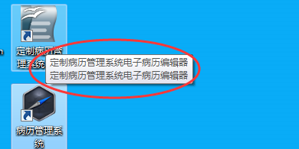 2017/4/8 姚会新补充 没见改完 | 李政
2 | 登录页面 | 登录页，去掉CA勾选框；去年方正相关的Logo等。 |  | 见Sheet“登录页发版需求-李政” | 杨建波 | OK
3 | 患者列表 | 左侧患者列表中，默认要展示出第1页患者信息，按【更新时间】倒序排列。现状是点击“搜索”之后才显示数据。 |  |  | 王德红 | OK
4 | 新建患者 | 患者新建、患者编辑时，没有“入院日期”控件。 |  |  | 王德红 | OK
5 | 快捷方式 | 注册时的提示信息出现“病历”，而不是“病例”。 |  | 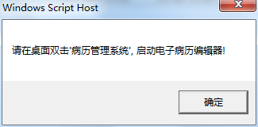 2017/4/8 姚会新补充 没见改完 | 李政
6 | 病历管理 | 患者不管哪里，显示的名字要一致。 |  |  | 杨建波 | OK
7 | 登录页面 | 登录页的图片显示错乱，图片太大所致。 |  |  | 李政 | OK
8 | 病历管理 | 病历新建时，当双击模板之后，以及点击确认按钮后，能够新建病历。 |  |  | 王德红 | OK
9 | 病历管理 | 新建病历之后，在病历列表中能看到。 |  |  | 杨建波 | OK
10 | 病历管理 | 病历模板中的医院名，要改为“国家康复辅具研究中心附属康复医院”，科室要显示为“矫形骨科”。 |  | 登录页，右上方的菜单下拉框，病历模板中，均要改。 | 李政 | OK
11 | 患者新建 | 新建患者无反应（OK），新建后应该默认选中此患者。(未完成） |  | 原因是勾选了下方2个勾选框所致。 | 王德红 | NG
12 | 患者管理 | 切换患者时，上方显示的患者信息区域没有变化。 |  |  | 杨建波 | OK
13 | 病历管理 | 右上方有个“重新选择模板”按钮，将其去掉。 |  |  | 王德红 | OK
14 | 高级搜索 | 高级搜索统一名称。有叫“搜索”，有叫“检索”。统一为检索。 |  | 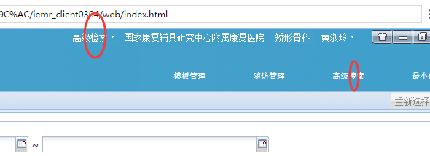 | 王德红 | OK
15 | 患者管理 | 所有的“入院时间”改为“入院日期”。 |  |  | 王德红 | OK
16 | 模板管理 | 模块管理中隐藏掉“护理模板”，“门诊模板”，“病历文书类型设置”，“病历文书类型组设置”几个菜单入口。 |  |  | 杨建波 | OK
17 | 患者管理 | 患者不管哪里，显示的名字要一致。 |  | 重复 | 杨建波 | OK
18 | 病历管理 | 登录页的图片显示错乱。 |  | 已解决。2017/3/30 姚会新备注 | 李政 | OK
19 | 新建病历 | 双击模板之后，以及点击确认按钮后，能够新建病历。 |  | 重复。2017/3/30 姚会新备注 |  | OK
20 | 新建病历 | 新建病历之后，需要在病历列表中能看到。目前保存后无法看到。 |  | 重复。2017/3/30 姚会新备注 |  | OK
21 | 病历管理 | 病历模板中的医院名，要改为“国家康复辅具研究中心附属康复医院”-“矫形骨科”。 |  | 重复。2017/3/30 姚会新备注 |  | OK
22 | 新建患者 | 新建患者无反应。 |  | 重复。2017/3/30 姚会新备注 |  | OK
23 | 患者列表 | 姓名检索失效； |  | 没见改正。 2017/4/5 姚会新备注 | 王德红 | OK
24 | 登录页面 | 在登录页显示医院+科室，去掉按钮显示页。 |  | 优先级降低。2017/3/30 姚会新备注 | 李政 | OK
25 | 新建病历 | 不需要审核流程（保存后即可公开）； |  |  | 李政
26 | 病历新建 | 按模板要求，有的录入项需要支持单选，下拉框等控件。整个病历要支持TAB键下移焦点。 |  |  | 李政
27 | 新建患者 | 新建患者的必须项包括：住院号、姓名，性别、年龄/出生日期，联系地址（增加区县码-未完成）、入院日期。增加红点放在相当标签上。当这些没有值时，点击“保存”时增加提醒信息不能保存。 |  |  | 王德红 | 除区县码，其它OK
28 | 新建患者 | 新建患者时目前没有“入院日期”，请补充入院日期； |  | 重复 | 王德红 | OK
29 | 患者列表 | 从左向右显示内容依次为：姓名，住院号，手机号、入院诊断（显示新建患者时的诊断值）。 |  |  | 王德红 | OK
30 | 随访管理 | 随访需求（纸上）： |  | 未开发 | 杨建波
31 | 设置管理 | 登录用户管理； |  | 后台的用户管理界面，现在没有确认。李政确认下现在的状况，并加到咱们版本中。 | 李政
32 | 新建病例 | 去掉上级查房医师。 |  |  | 杨建波 | OK
33 | 新建病例 | 新建病历时，选择模板时上方的“模板名称”不能实现检索。 | 低 | 优先级降低，暂时不改。2017/4/5 姚会新备注 |  | OK
34 | 程序版本 |  | 高 | 弄个固定值V1.0即可 | 李政
35 | 登录页面 |  | 高 | V1.0字体过于粗，过于大 | 杨建波
36 | 病历列表 | 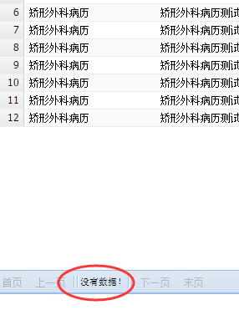 | 高 | 有数据场合，仍显示“没有数据！” | 李政
 | 病历书写 | 病历删除时没有删除提示框，是直接删除了。 |  | 2017/4/15 姚会新 补充 | 李政
 | 病历书写 | 打开（或新建）病历时，点击右上方模板管理按钮，页面异常。 |  | 2017/4/15 姚会新 补充 | 李政
 | 病历书写 | 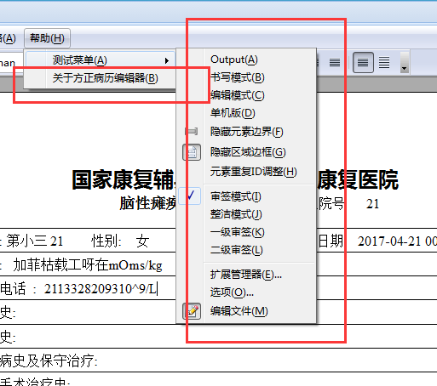 |  | 2017/4/16 姚会新补充不需求的菜单。 | 李政
 | 患者编辑 | 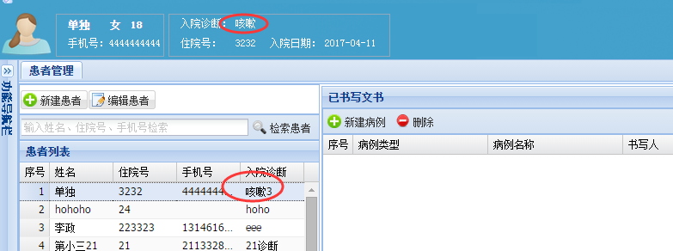 | 高 | 患者信息编辑保存后，上方未能同步显示。 | 杨建波
 | 病历编辑 | 病历打开时瞬间，所有菜单会瞬间显示出来，然后再隐藏掉。 | 低 | 能否去掉这一闪的现象。 | 李政
 | 密码修改 |  | 高 | 密码修改出现无关文字。 | 杨建波

登录页发版需求-李政
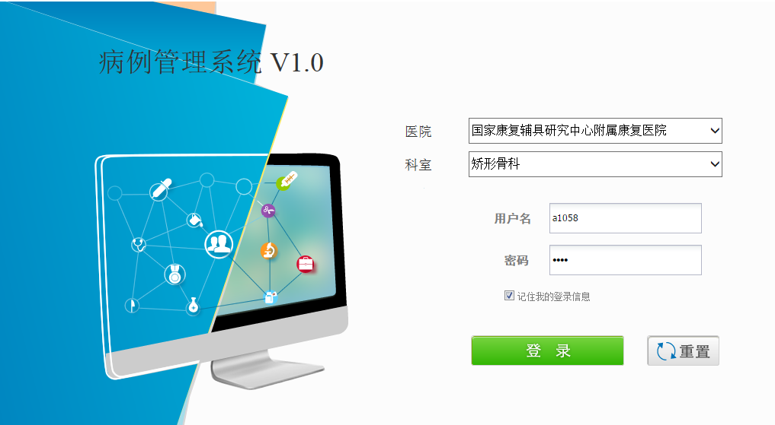

1，登录之后直接跳转到“病历管理页”中。删除现有的菜单选择页。【先不改】

2，将现有的菜单选择页中医院、科室的下拉框迁移到登录页中。内部逻辑保持不变。【先不改】

3，去掉“CA登录”勾选框。

